1조_기능흐름 설정(임시)
 |  |  | 자료1 | 메타데이터 표준화 테이블
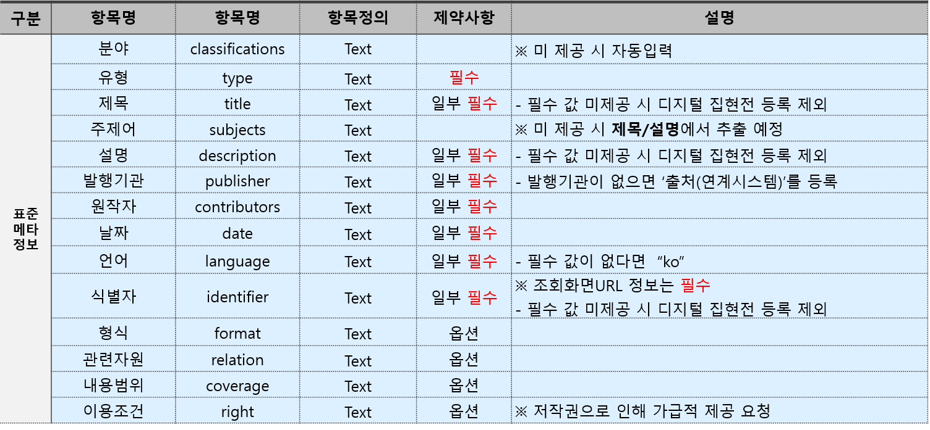

파트 구분 | 기능 | 설명
데이터 | 데이터 수집 | 연계기관인 공공포털과 국가법령정보센터에서 문체부(정책 브리핑-전문자료), 법제처(현행법령 목록, 행정규칙 목록) 데이터 수집
 | 메타데이터 항목 매핑(1) | 문화체육관광부의 정책브리핑 자료 중 ‘전문자료’ 데이터 항목을 메타데이터 표준화 테이블을 기준으로 매핑
 | 메타데이터 항목 매핑(2) | 법제처의 법률자료 중 ‘현행법령 목록’ 데이터 항목을 메타데이터 표준화 테이블을 기준으로 매핑
 | 메타데이터 항목 매핑(3) | 법제처의 법률자료 중 ’행정규칙 목록’ 데이터 항목을 메타데이터 표준화 테이블을 기준으로 매핑
 | 필수 메타 항목 | 목록에 디지털 집현전이 원하는 필수 메타 항목 존재해야함
API 개발 | 연계기관의 Open API 서비스 | 연계기관에서 제공하는 Open API 서비스를 활용
 | HTTP 형식 | HTTP로 요청 정보를 Request & Response하는 방식 | 자료2 | 데이터 매핑
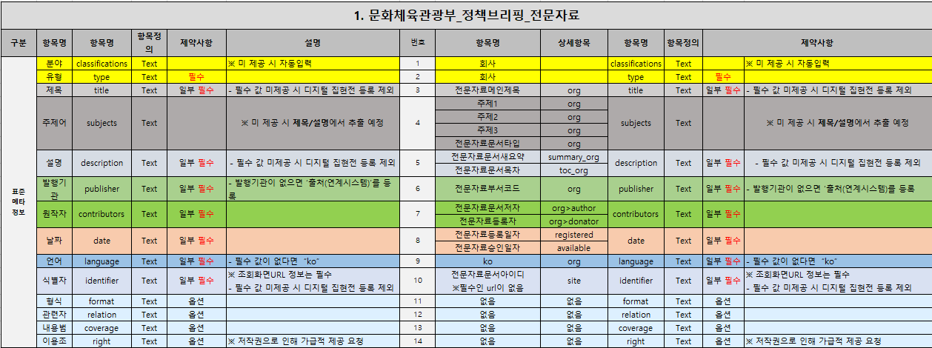
 | 파일 형식 | json 형식으로 데이터 형식 변환 및 출력
 | 전체 데이터 수집 | 데이터 수집 시, 전체 데이터 수집이 가능
DB구축 및 저장 | MySQL 쿼리
 | MySQL 저장 | MySQL에 매핑 데이터 저장

UI | 관리자 화면 | 원본 데이터와 매핑된 데이터를 동시에 웹에 출력해 데이터 표준화 과정을 확인할 수 있음
 | output 화면 | 최종 output만 출력(REST API)
 | 페이지 지정 | 출력을 원하는 페이지를 입력해 원하는 페이지의 데이터를 확인
 | DB 저장 | DB로 저장 버튼을 누르면 매핑 데이터를 MySQL에 Submit & Save
오류 | 증분 데이터 에러 | 정책변경, 데이터 입력 방식 변경 등 원본 데이터가 변경(수정, 삭제, 추가)된 경우, 증분 데이터만의 수집이 가능
 | 매핑 에러 | 항목의 매핑이 잘못된 경우, “매핑 ERROR” 메시지 출력
 | 데이터 수집 에러 | 원본 데이터 수집이 되지않은 경우, “원본 데이터 수집 ERROR” 메시지 출력

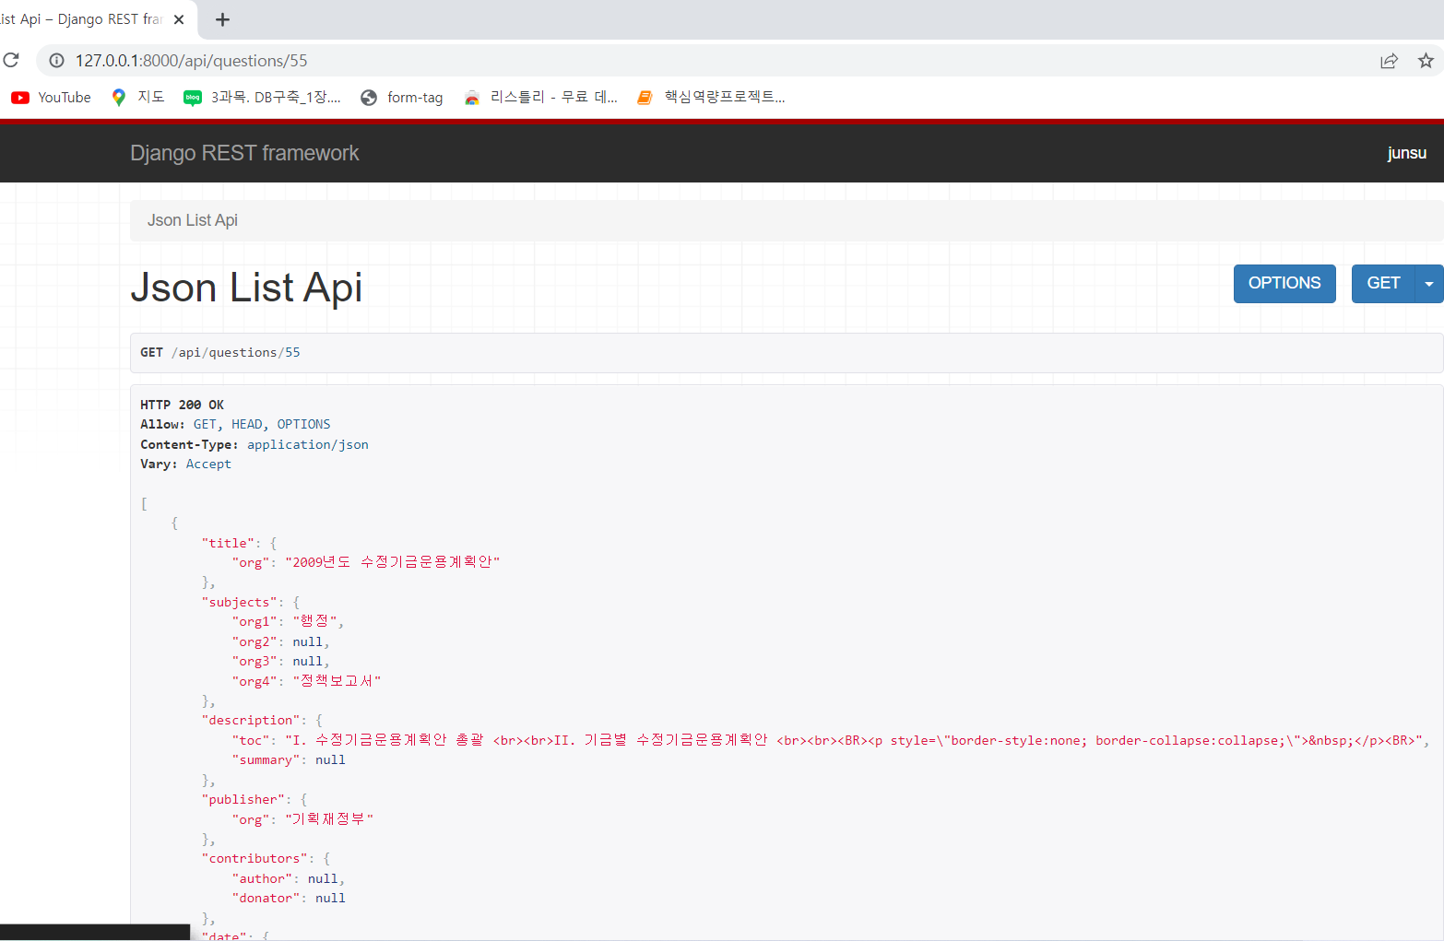
자료 | UI_메인 화면 |  |  | 자료 | UI_to Json
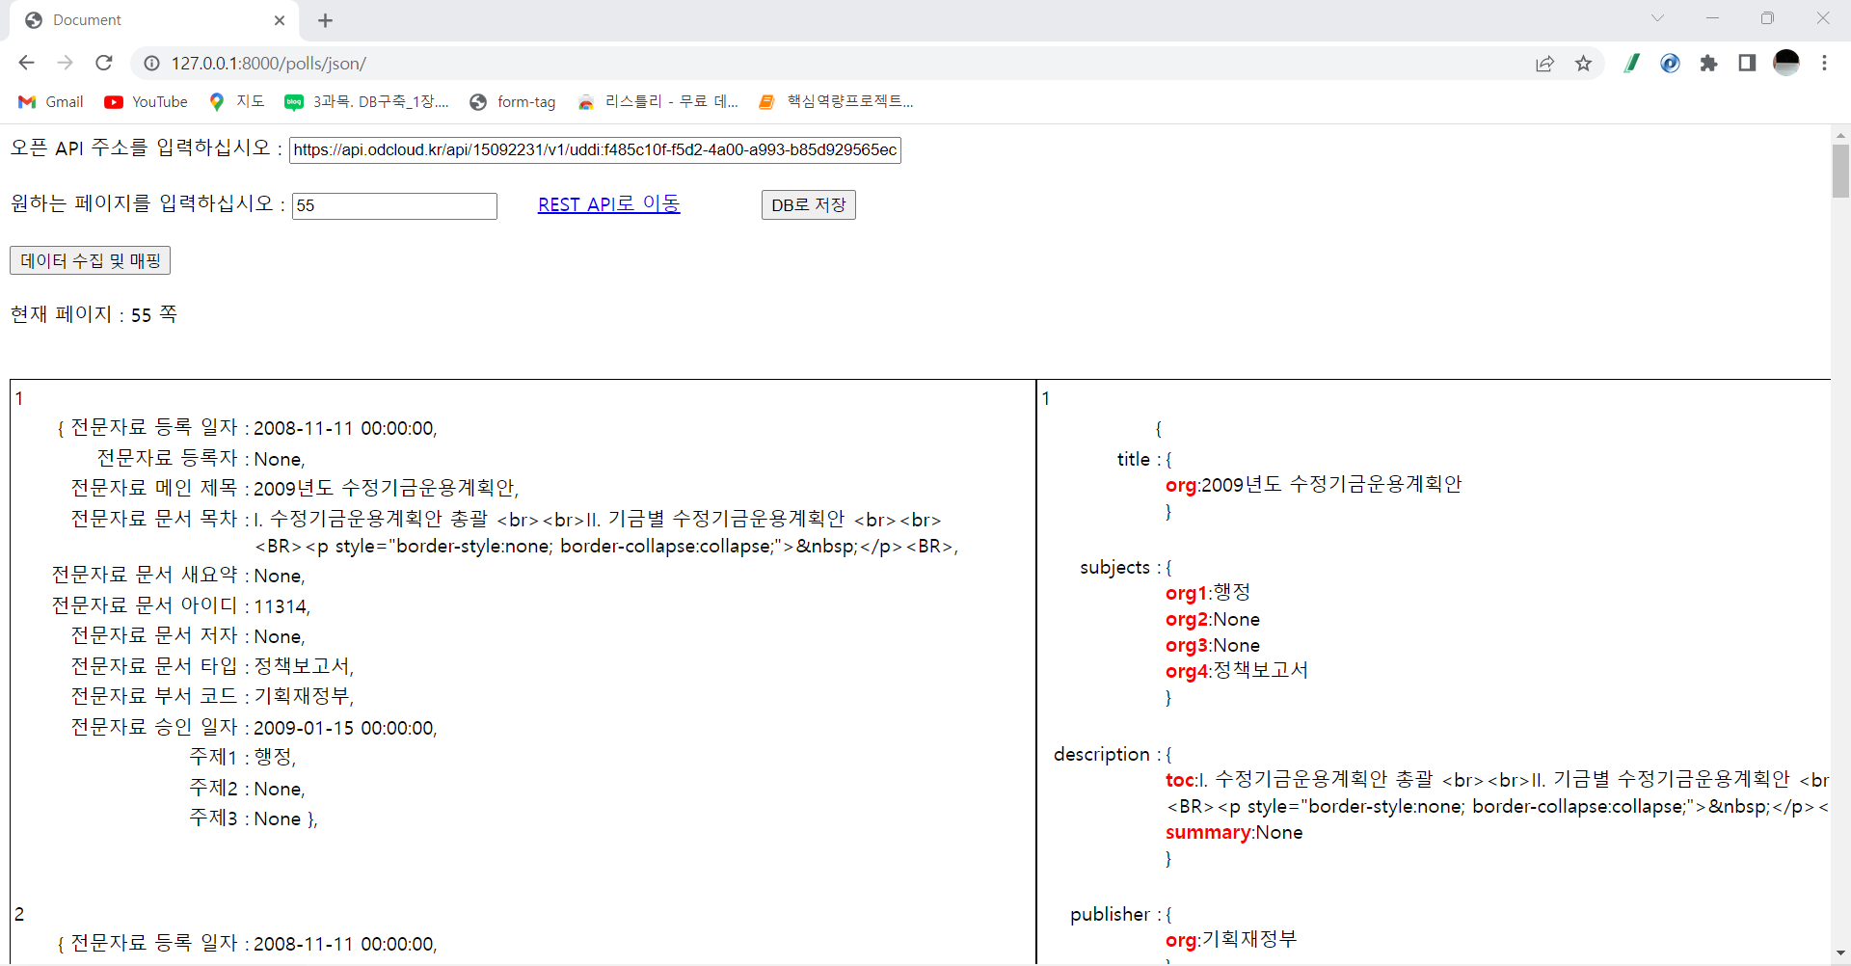
인증키 입력

데이터 수집 & 매핑

REST API

원본 데이터 출력
매핑 데이터 출력

